Outline
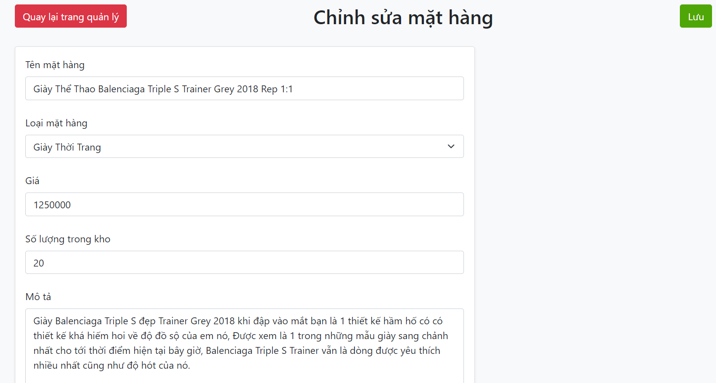
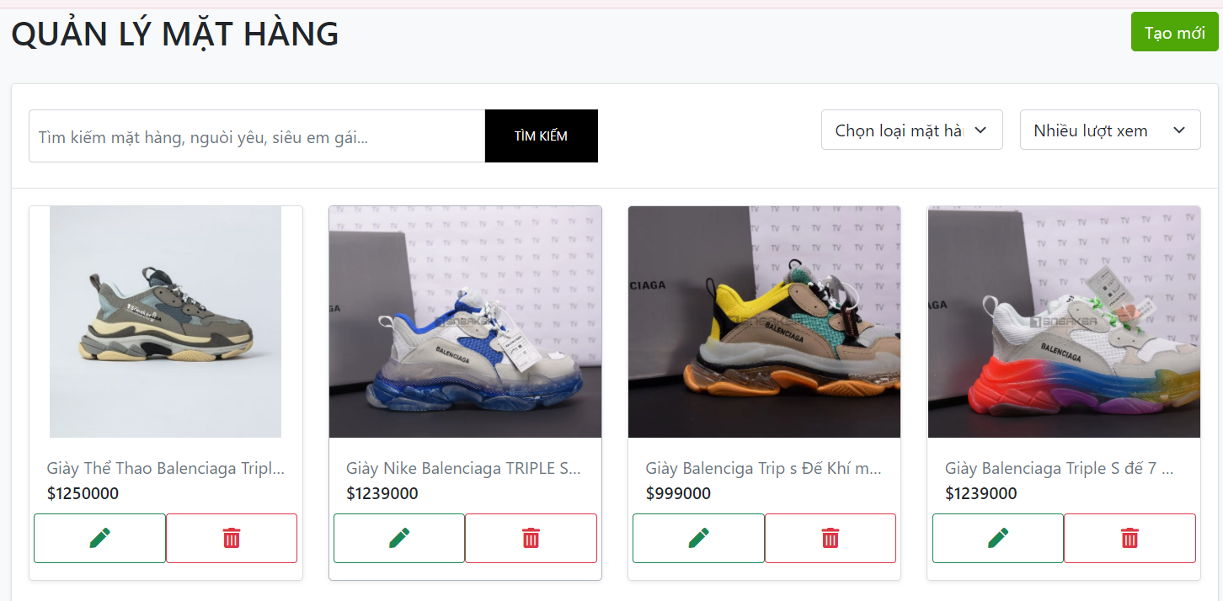
Program Outline
Outline Screen | Ngôn ngữ lập trình
 | JavaScript
 | OutLine - Xử lý function
 | Cho phép chủ cửa hàng quản lý các sản phẩm hiện tại của mình

